Tugas
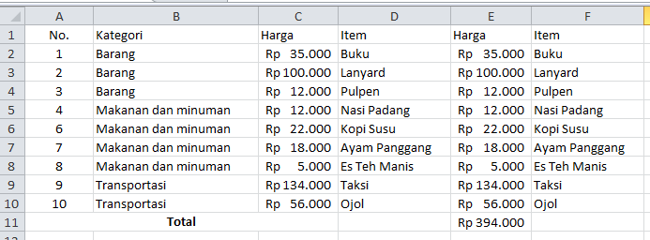
Tugas
1. Atur kolom A agar menjadi rata tengah.
2. Sisipkan kolom di sebelah kanan kolom B.
3. Pindahkan data dari kolom E ke kolom tersebut.
4. Gabungkan kolom 11A sampai 11C dan tuliskan ‘Total’ dengan format tulisan tebal.
5. Tentukan total harga dari sel E2 sampai E10 pada sel E11.

Jawaban:

1. Atur kolom A agar menjadi rata tengah = Alt + H + A + M (Middle Align) dan Alt + H + A + C (Center)
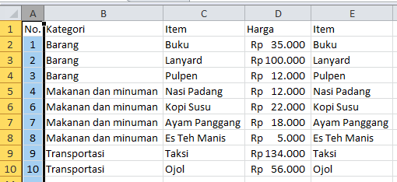

2. Sisipkan kolom di sebelah kanan kolom B = Ctrl + Shift + Plus (+) -> Insert column
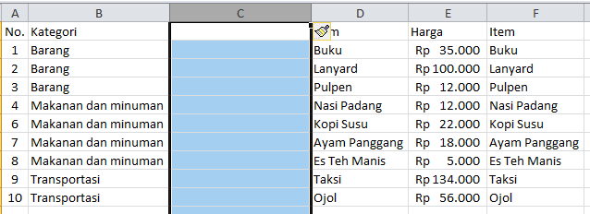

3. Pindahkan data dari kolom E ke kolom tersebut (Kolom C) = Ctrl + X (Cut) dan Ctrl + V (Paste)
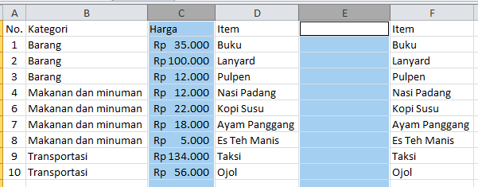

4. Gabungkan kolom 11A sampai 11C dan tuliskan ‘Total’ dengan format tulisan tebal = Alt + H + M + C (Merge and Center) dan Ctrl + B (Bold)
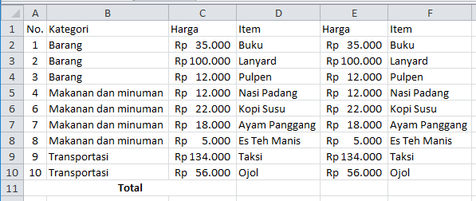

5. Tentukan total harga dari sel E2 sampai E10 pada sel E11 -> Alt + = (cara cepat menjumlahkan semua data)

